CABFUN
Aspectos Relevantes de CABFUN:
1) Toda la oferta en esta cotizacion NO INCLUYE FLETE NI ARMADO.
2) CABFUN obligatoriamente envia y arma su producto, por lo que la cotizacion del flete se hace por separado.
3) Proveedor de muy buena calidad, y cumplido en sus tiempos.
4) Confirmar antes de cerrar un proyecto la disponibilidad, gastos de flete y armado
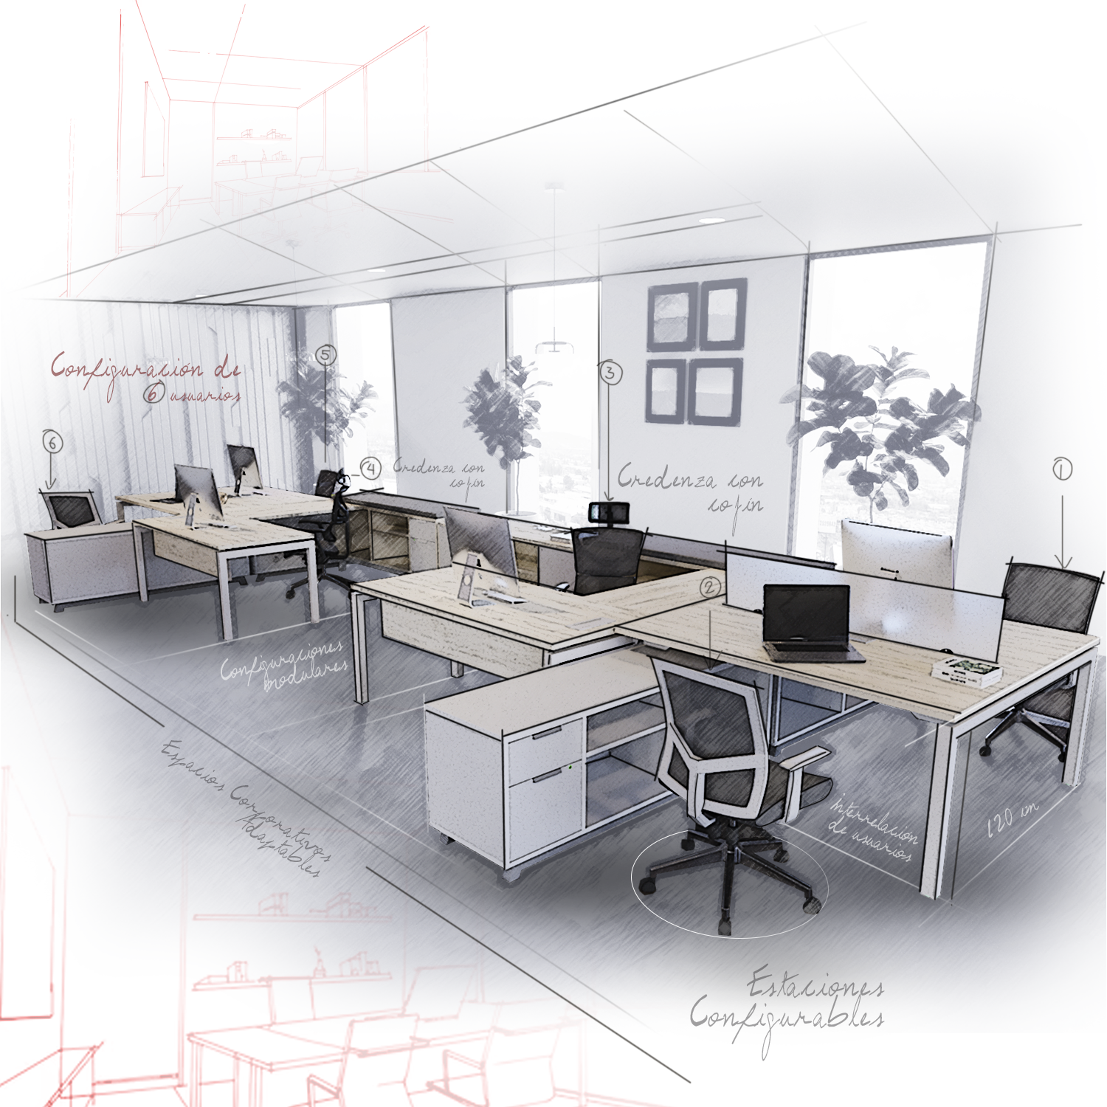

PARTIDA | CANTIDAD | MODELO | IMAGEN Y DESCRIPCIÓN | COLOR | COSTO UNIT. CEDIS | PRECIO VD UNIT. | SKU LI
1 | 1 | SLIM | 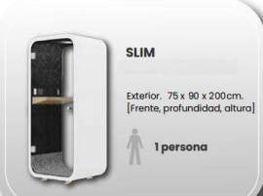 | ACABADOS VARIOS | $62,483.00 | 112,469.40
2 | 1 | MODELO E | 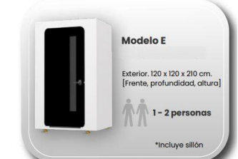 | ACABADOS VARIOS | $82,784.00 | 149,011.20
3 | 1 | ONE | 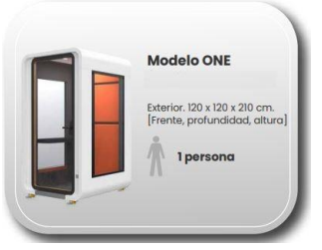 | ACABADOS VARIOS | $120,307.00 | 216,552.60
4 | 1 | YOU | 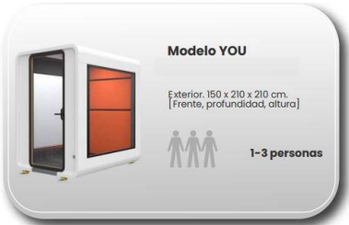 | ACABADOS VARIOS | $161,741.00 | 291,133.80
5 | 1 | TWO | 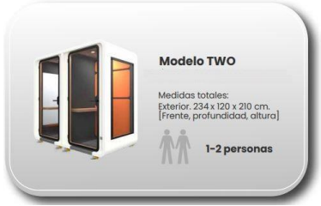 | ACABADOS VARIOS | $201,261.00 | 362,269.80
6 | 1 | THREE | 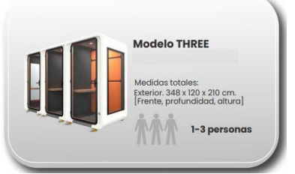 | ACABADOS VARIOS | $261,414.00 | 470,545.20
7 | 1 | MEET YOU | 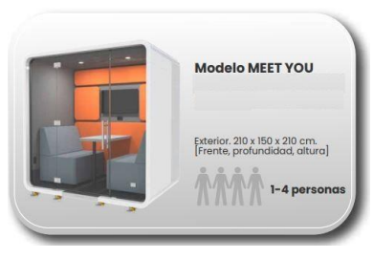 | ACABADOS VARIOS
8 | 1 | CAB MOM | 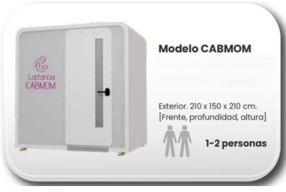 | ACABADOS VARIOS
Existencia sujeta a disponibilidad a la fecha de captura de pedido, es importante confirmar antes de hacer el pedido.

OFFIHO
Aspectos Relevantes de Offiho:
1) Es un proveedor altamente conocido, asi que sus sillas cualquiera puede ofertarla.
2) La Compra minima es de $2,500 pesos en precio de COSTO, si tu pedido es menor a este montó, esperar a juntarse con otro pedido, por lo que el tiempo de entrega variaria.
3) Respetar las cantidades del empaque de las sillas, si se vende de 2 o 3 piezas, asi se deben ofertar. Offiho ya no maneja el reempaque.
4) Por favor confirmar existencias y tiempos de entrega al momento de realizar un cierre.
5)Modelos marcados en amarillo se deberá confirmar disponibilidad

PARTIDA | CANTIDAD | MODELO | IMAGEN | DESCRIPCION | MEDIDAS | COLOR | COSTO UNIT. CEDIS | PRECIO VD UNIT. | SKU LI
1 | 1 | OHE-405 NEGRO | 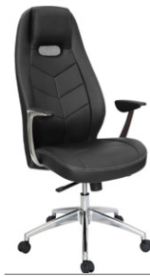 | base: estrella de 5 puntas en fundición de aluminio, terminado en aluminio pulido y con rodajas tipo dual. elevación: por medio de pistón neumático que permite ajustar la altura del asiento. mecanismo: en acero reforzado tipo articulado synchro con anti-shock con palanca de bloqueo, perilla de regulación de tensión para el sistema de reclinación. brazos: de aluminio fundido y pulidos con terminado natural. Acojinados y tapizados en soft revolving leather color chocolate. asiento y respaldo: de respaldo alto con cabecera, hule espuma laminado flexible con densidad de 50 kgs/m3 y alta resilencia. tapiz: en soft revolving leather de color negro. peso máximo de resistencia: 160 kgs. | Alto: 1260 mm Ancho: 500 mm Prof: 500 mm |  | $5,199 | $9,359
2 | 1 | OHV-408 NEGRO | 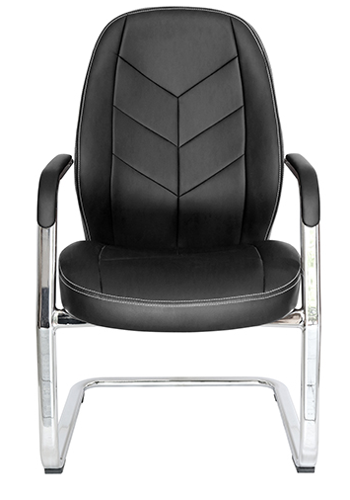 2 PZ POR CAJA | base: trineo de acero tubular rectangular de 1 1/2" X 3/4", calibre 14; con terminado en cromo. Los brazos son una extensión de las mismas patas, están acojinados y tapizados en soft revolving leather color chocolate. asiento y respaldo: de respaldo bajo, hule espuma laminado flexible con densidad de 50 kgs/m3 y alta resilencia. tapiz: en soft revolving leather de color chocolate. peso máximo de resistencia: 120 kgs. | Alto: 1260 mm Ancho: 500 mm Prof: 500 mm | NEGRO | $3,509 | $6,317
3 | 1 | OHE-305 | 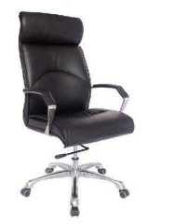 | Base: estrella de 5 puntas en aluminimo fundido y pulido, rodajas tipo dual. Elevacion: por jmedio de piston neumatico que permita ajustar la altura del asiento. Mecanismo: en acero reforzado tipo rodilla articulado con sistema de reclinacion y palanca de bloqueo, perilla de regulacion de tension para el sistema de reclinacion. Brazos: de aluminio fundido y pulidos con terminado natural . Acojinados y tapizados en soft revolving leather color negro. Asiento y respaldo: de respaldo alto hule espuma laminado flexible con densidad de kgs/m3 y alta resilencia. tapiz: en soft revolving leather de color negro. peso maximo de resistencia: 160kgs aproximadamente | Alto: 1250 mm Ancho: 660 mm Prof: 660 mm |  | $4,809 | $8,657
4 | 1 | OHV-308NEGRO | 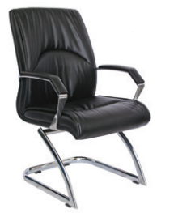 4 PZ POR CAJA | Silla visitante Ciani, base: trineo de acero tubular rectangular de 1 1/2" X 3/4", calibre 14; con terminado en cromo.brazos: de aluminio fundido y pulidos con terminado natural. Acojinados y tapizados en soft revolving leather color negro.asiento y respaldo: de respaldo alto hule espuma laminado flexible con densidad de 50 kgs/m3 y alta resilencia. tapiz: en soft revolving leather de color negro.peso máximo de resistencia: 120 kgs. | Alto: 970 mm Ancho: 550 mm Prof: 510 mm |  | $3,249 | $5,849
5 | 1 | OHE-205NEGRO | 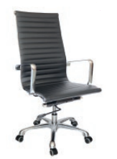 | base: estrella de 5 puntas en aluminio fundido y pulido, rodajas tipo dual. elevación: por medio de pistón neumático que permite ajustar la altura del asiento. mecanismo: en solera de acero tipo articulado de rodilla "knee tilt" con sistema de reclinación y palanca de bloqueo, perilla de regulación de tensión para el sistema de reclinación y palanca de bloqueo para la inclinación del respaldo.brazos: de aluminio fundido y pulidos con terminado en cromo.asiento y respaldo: alto de un sólo corte tensado con la estructura para dar una suspensión única y adaptarse al cuerpo tapizado en soft revolving leather acojinado con hule espuma laminada flexible con densidad de 17 kgs/m3; toda la estructura es de acero tubular con terminado en cromo.peso máximo de resistencia: 120 kgs. | Alto: 1090 mm Ancho: 610 mm Prof: 440 mm |  | $3,249 | $5,849
6 | 1 | OHE-203 | 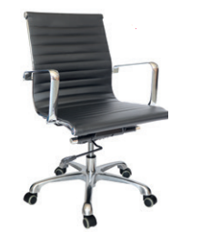 | base: estrella de 5 puntas en aluminio fundido y pulido, rodajas tipo dual. elevación: por medio de pistón neumático que permite ajustar la altura del asiento. mecanismo: en solera de acero tipo articulado de rodilla "knee tilt" con sistema de reclinación y palanca de bloqueo, perilla de regulación de tensión para el sistema de reclinación y palanca de bloqueo para la inclinación del respaldo. brazos: de aluminio fundido y pulidos con terminado en cromo. asiento y respaldo: bajo de un sólo corte tensado con la estructura para dar una suspensión única y adaptarse al cuerpo tapizado en soft revolving leather acojinado con hule espuma laminada flexible con densidad de 17 kgs/m3; toda la estructura es de acero tubular con terminado en cromo. color: negro. peso máximo de resistencia: 120 kgs. | Alto: 920 mm Frente: 610 mm Prof: 440 mm |  | $3,054 | $5,498
7 | 1 | OHV-208NEGRO | 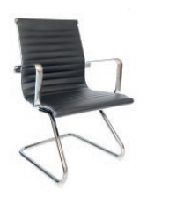 2 PZ POR CAJA | base: trineo de acero tubular redondo de 1" de diámetro, calibre 14; con terminado en cromo.asiento y respaldo: bajo de un sólo corte tensado con la estructura para dar una suspensión única y adaptarse al cuerpo tapizado en soft revolving leather acojinado con hule espuma laminada flexible; toda la estructura es de acero tubular con terminado en cromo. brazos: de aluminio fundido y pulidos con terminado en cromo. peso máximo de resistencia: 120 kgs | Alto: 920 mm Ancho: 460 mm Prof: 440 mm |  | $2,339 | $4,211
8 | 1 | OHE-165NEGRO | 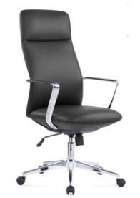 | base: estrella de 5 puntas en acero fundido y cromado, rodajas tipo dual. elevación: por medio de pistón neumático que permite ajustar la altura del asiento. mecanismo: en solera de acero tipo basculante con sistema de reclinación y palanca de bloqueo, perilla de regulación de tensión para el sistema de reclinación y palanca de bloqueo para la inclinación del respaldo. brazos: de aluminio fundido y pulidos con terminado natural, con pad de polipropileno rígido de alta resistencia. respaldo: respaldo alto con estructura de acero y base de madera acojinado con hule espuma laminada flexible con densidad de 50 kgs/m³ y alta resilencia. asiento: base de madera acojinado con hule espuma laminada flexible con densidad de 50 kgs/m³ y alta resilencia. tapiz: en soft revolving leather de color negro. peso máximo de resistencia: 150 kgs. aproximadamente. | Alto: 1170 mm Ancho: 660 mm Prof: 500 mm |  | $3,249 | $5,849
9 | 1 | OHE-163NEGRO | 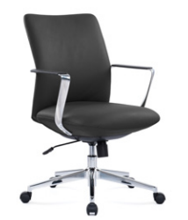 | base: estrella de 5 puntas en acero fundido y cromado, rodajas tipo dual. elevación: por medio de pistón neumático que permite ajustar la altura del asiento. mecanismo: en solera de acero tipo basculante con sistema de reclinación y palanca de bloqueo, perilla de regulación de tensión para el sistema de reclinación y palanca de bloqueo para la inclinación del respaldo. brazos: de aluminio fundido y pulidos con terminado natural, con pad de polipropileno rígido de alta resistencia. respaldo: respaldo medio con estructura de acero y base de madera acojinado con hule espuma laminada flexible con densidad de 50 kgs/m³ y alta resilencia. asiento: base de madera acojinado con hule espuma laminada flexible con densidad de 50 kgs/m³ y alta resilencia. tapiz: en soft revolving leather de color negro. peso máximo de resistencia: 150 kgs. aproximadamente. | Alto: 990 mm Ancho: 660 mm Prof: 500 mm |  | $3,119 | $5,615
10 | 1 | OHE-139 | 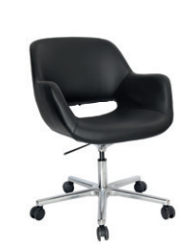 | base: estrella de 5 puntas en aluminio fundido y pulido con terminado en cromo, rodajas tipo dual. elevación: por medio de pistón neumático con terminado en cromo que permite ajustar la altura del asiento. mecanismo: en aluminio fundido y pulido con terminado en cromo con palanca de accionamiento y bloqueo del pistón neumático. asiento, respaldo y brazos: en madera de triplay con hule espuma de poliuretano inyectado flexible con densidad de 60 kgs/m³ y con retardante a la flama y alta resilencia. tapiz: en soft revolving leather negro. peso máximo de resistencia: 120 kgs | Alto: 945 mm Ancho: 610 mm Prof: 460 mm |  | $- | $-
11 | 1 | OHV-140 | 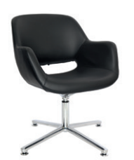 | base: estrella de 4 puntas en aluminio fundido y pulido con terminado en cromo, con regatones. elevación: por medio de pistón fijo giratorio con terminado en cromo NO permite ajustar la altura del asiento. mecanismo: en aluminio fundido y pulido con terminado en cromo. asiento, respaldo y brazos: en madera de triplay con hule espuma de poliuretano inyectado flexible con densidad de 60 kgs/m³ y con retardante a la flama y alta resilencia. tapiz: en soft revolving leather negro. peso máximo de resistencia: 120 kgs. | Alto: 825 mm Ancho: 610 mm Prof: 460 mm |  | $- | $-
12 | 1 | OHE-295 | 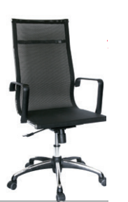 2 PZ POR CAJA | base: estrella de 5 puntas en poliamida con cubierta de lámina de acero terminada en cromo y con rodajas tipo dual. elevación: por medio de pistón neumático que permite ajustar la altura del asiento. mecanismo: plato de acero reforzado con sistema de reclinación y palanca de bloqueo, perilla de regulación de tensión para el sistema de reclinación. brazos: de polipropileno semi-rígido color negro. asiento y respaldo: de respaldo alto con bastidor redondo tubular de 1" de diámetro, calibre 16. tapiz: en malla de color negro. peso máximo de resistencia: 120 kgs. | Alto: 1210 mm Ancho: 600mm Prof: 445 mm |  | $3,184 | $5,732
13 | 1 | OHE-293 | 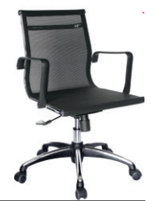 | base: estrella de 5 puntas en poliamida con cubierta de lámina de acero terminada en cromo y con rodajas tipo dual. elevación: por medio de pistón neumático que permite ajustar la altura del asiento. mecanismo: plato de acero reforzado con sistema de reclinación y palanca de bloqueo, perilla de regulación de tensión para el sistema de reclinación. brazos: de polipropileno semi-rígido color negro. asiento y respaldo: de respaldo bajo con bastidor redondo tubular de 1" de diámetro, calibre 16. tapiz: en malla de color negro. peso máximo de resistencia: 120 kgs. | Alto: 995 mm Ancho: 600mm Prof: 445 mm |  | $3,054 | $5,498
14 | 1 | OHV-298 | 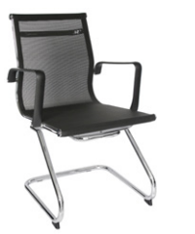 3 PZ POR CAJA | base: trineo de acero tubular redondo de 1 1/8" de diámetro, calibre 14; con terminado en cromo. brazos: de polipropileno semi-rígido color negro. asiento y respaldo: de respaldo bajo con bastidor redondo tubular de 1" de diámetro, calibre 16. tapiz: en malla de color negro. peso máximo de resistencia: 120 kgs. | Alto: 995 mm Ancho: 600mm Prof: 445 mm |  | $2,833 | $5,100
15 | 1 | OHE-805BLANCO | 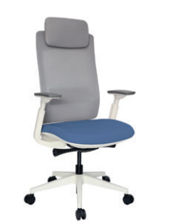 | base: estrella de 5 puntas en poliamida, rodajas tipo dual. elevación: por medio de pistón neumático que permite ajustar la altura del asiento. mecanismo: de acero reforzado tipo articulado synchro inteligente con anti-shock y slider con palanca de bloqueo del pistón neumático, con palanca de bloqueo de el ángulo del respaldo y botón para el accionamiento del slider en sus diferentes posiciones. brazos: tipo 3D giratorios y ajustables de altura en polipropileno semi-rígido con pad de poliuretano. respaldo: en malla de diseño ergonómico con cabecera ajustable y soporte lumbar ajustable. asiento: hule espuma de poliuretano inyectado flexible con densidad de 60 kgs/m³ con retardante a la flama y alta resilencia. tapiz: respaldo de malla de color gris y asiento tapizado al color de su elección de toda nuestra colección de tapices. peso máximo de resistencia: 130 kgs. | Alto: 1200 mm Ancho: 600mm Prof: 500 mm |  | $3,444 | $6,200
16 | 1 | OHE-803 | 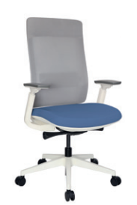 | base: estrella de 5 puntas en poliamida, rodajas tipo dual. elevación: por medio de pistón neumático que permite ajustar la altura del asiento. mecanismo: de acero reforzado tipo articulado synchro inteligente con anti-shock y slider con palanca de bloqueo del pistón neumático, con palanca de bloqueo de el ángulo del respaldo y botón para el accionamiento del slider en sus diferentes posiciones. brazos: tipo 3D giratorios y ajustables de altura en polipropileno semi-rígido con pad de poliuretano. respaldo: en malla de diseño ergonómico y soporte lumbar ajustable. asiento: hule espuma de poliuretano inyectado flexible con densidad de 60 kgs/m³ con retardante a la flama y alta resilencia. tapiz: respaldo de malla de color gris y asiento tapizado al color de su elección de toda nuestra colección de tapices. peso máximo de resistencia: 130 kgs. | Alto: 1200 mm Ancho: 600mm Prof: 500 mm |  | $3,249 | $5,849
17 | 1 | OHE-805NEGRO | 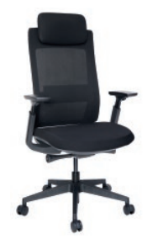 | base: estrella de 5 puntas en poliamida, rodajas tipo dual. elevación: por medio de pistón neumático que permite ajustar la altura del asiento. mecanismo: de acero reforzado tipo articulado synchro inteligente con anti-shock y slider con palanca de bloqueo del pistón neumático, con palanca de bloqueo del ángulo del respaldo y botón para el accionamiento del slider en sus diferentes posiciones. brazos: tipo 3D giratorios y ajustables de altura en polipropileno semi-rígido con pad de poliuretano. respaldo: en malla de diseño ergonómico con cabecera ajustable y soporte lumbar ajustable. asiento: hule espuma de poliuretano inyectado flexible con densidad de 60 kgs/m³ con retardante a la flama y alta resilencia. tapiz: respaldo de malla de color negro y asiento tapizado en tela de color negro. peso máximo de resistencia: 130 kgs. | Alto: 1200 mm Ancho: 600mm Prof: 500 mm |  | $3,509 | $6,317
18 | 1 | OHE-803NEGRO | 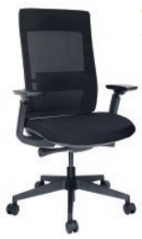 | base: estrella de 5 puntas en poliamida, rodajas tipo dual.elevación: por medio de pistón neumático que permite ajustar la altura del asiento. mecanismo: de acero reforzado tipo articulado synchro inteligente con anti-shock y slider con palanca de bloqueo del pistón neumático, con palanca de bloqueo del ángulo del respaldo y botón para el accionamiento del slider en sus diferentes posiciones. brazos: tipo 3D giratorios y ajustables de altura en polipropileno semi-rígido con pad de poliuretano. respaldo: en malla de diseño ergonómico y soporte lumbar ajustable. asiento: hule espuma de poliuretano inyectado flexible con densidad de 60 kgs/m³ con retardante a la flama y alta resilencia. tapiz: respaldo de malla de color negro y asiento tapizado en tela de color negro. peso máximo de resistencia: 130 kgs. | Alto: 1220 mm Ancho: 600mm Prof: 500 mm |  | $3,379 | $6,083
19 | 1 | OHE-605NEGRO | 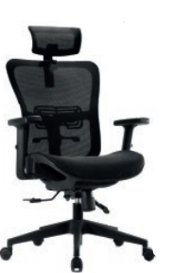 | base: estrella de 5 puntas en poliamida, rodajas tipo dual. elevación: por medio de pistón neumático que permite ajustar la altura del asiento. mecanismo: en acero tipo multimodal de dos palancas; una para el accionamiento y bloqueo del pistón neumático y otra para accionar y bloquear la posición de la inclinación del reclinaje con perilla de regulación de tensión para el sistema de reclinación. brazos: de polipropileno semi-rígido con pad de poliuretano; de 10 posiciones. respaldo: en malla de diseño ergonómico con soporte lumbar y cabecera ajustable con sistema flotante. asiento: en malla de diseño ergonómico y al frente hule espuma de poliuretano inyectado y flexible con densidad de 50 kg/m³. tapiz: en malla de alta resistencia en composición de elastano y polipropileno color negro. peso máximo de resistencia: 130 kgs. | Alto: 1115 mm Ancho: 660mm Prof: 480 mm |  | $2,794 | $5,030
20 | 1 | OHE-113GRIS | 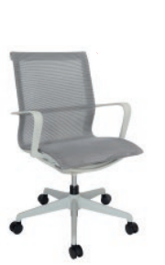 2 PZ POR CAJA | base: estrella de 5 puntas en poliamida, rodajas tipo dual. elevación: por medio de pistón neumático que permite ajustar la altura del asiento. mecanismo: acero reforzado con sistema de reclinación y palanca de bloqueo.brazos: de polipropileno semi-rígido. respaldo y asiento: en malla de diseño ergonómico. tapiz: en malla de color gris. peso máximo de resistencia: 100 kgs | Alto: 985 mm Ancho: 510mm Prof: 440 mm | GRIS | $2,794 | $5,030
21 | 1 | OHE-114NEGRO | 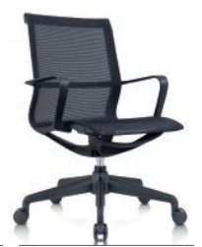 2 PZ POR CAJA | base: estrella de 5 puntas en poliamida, rodajas tipo dual.elevación: por medio de pistón neumático que permite ajustar la altura del asiento. mecanismo: acero reforzado con sistema de reclinación y palanca de bloqueo.brazos: de polipropileno semi-rígido. respaldo y asiento: en malla de diseño ergonómico. tapiz: en malla de color negro. peso máximo de resistencia: 100 kgs. | Alto: 985 mm Ancho: 510mm Prof: 440 mm | NEGRO | $2,599 | $4,679
22 | 1 | OHE-195NEGRO | 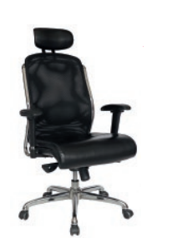 | base: estrella de 5 puntas en metal, terminada en cromo y con rodajas tipo dual.elevación: por medio de pistón neumático que permite ajustar la altura del asiento. mecanismo: en acero reforzado tipo rodilla articulado (knee-tilt) con sistema de reclinación y palanca de bloqueo, perilla de regulación de tensión para el sistema de reclinación y palanca de bloqueo para la posición de inclinación del respaldo (contacto permanente). brazos: de polipropileno semi-rígido con pad de poliuretano, con soporte de acero y de 7 posiciones. respaldo: en malla de diseño ergonómico con cabecera acojinada y tapizada. asiento: hule espuma laminado flexible con densidad de 30 kgs/m3 y alta resilencia. tapiz: respaldo de malla de color negro y asiento en soft revolving leather. peso máximo de resistencia: 120 kgs. | Alto: 1120 mm Ancho: 660mm Prof: 520 mm |  | $8,164 | $14,695
23 | 1 | OHE-193NEGRO | 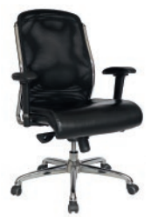 | base: estrella de 5 puntas en metal, terminada en cromo y con rodajas tipo dual. elevación: por medio de pistón neumático que permite ajustar la altura del asiento. mecanismo: en acero reforzado tipo rodilla articulado (knee-tilt) con sistema de reclinación y palanca de bloqueo, perilla de regulación de tensión para el sistema de reclinación y palanca de bloqueo para la posición de inclinación del respaldo (contacto permanente). brazos: de polipropileno semi-rígido con pad de poliuretano, con soporte de acero y de 7 posiciones. respaldo: en malla de diseño ergonómico.asiento: hule espuma laminado flexible con densidad de 30 kgs/m3 y alta resilencia. tapiz: respaldo de malla de color negro y asiento en soft revolving leather. peso máximo de resistencia: 120 kgs. | Alto: 1120 mm Ancho: 660mm Prof: 520 mm |  | $7,964 | $14,335
24 | 1 | OHV-198NEGRO | 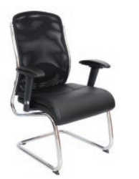 2 PZ POR CAJA | base: trineo de acero tubular de 1 1/8" de diámetro, calibre 14; con terminado en cromo. brazos: de polipropileno semi-rígido con pad de poliuretano, con soporte de acero y de 7 posiciones. respaldo: en malla de diseño ergonómico con cabecera acojinada y tapizada. asiento: hule espuma laminado flexible con densidad de 30 kgs/m3 y alta resilencia. tapiz: respaldo de malla de color negro y asiento en soft revolving leather. peso máximo de resistencia: 120 kgs | Alto: 970 mm Ancho: 490 mm Prof: 540 mm |  | $4,549 | $8,189
25 | 1 | OHE-185GRIS | 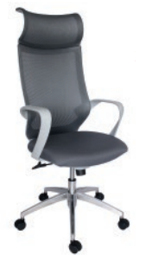 | base: estrella de 5 puntas en aluminio fundido y pulido, rodajas tipo dual. elevación: por medio de pistón neumático que permite ajustar la altura del asiento. mecanismo: plato de acero reforzado con sistema de reclinación y palanca de bloqueo, perilla de regulación de tensión para el sistema de reclinación. brazos: de polipropileno semi-rígido. respaldo: alto en malla de diseño ergonómico con cabecera. asiento: hule espuma laminado flexible con densidad de 60 kgs/m3 y alta resilencia. tapiz: respaldo en malla de color gris y asiento tapizado al color de su elección de toda nuestra colección de tapices. peso máximo de resistencia: 120 kgs. | Alto: 1260 mm Ancho: 660 mm Prof: 500 mm |  | $3,249 | $5,849
26 | 1 | OHE-183GRIS | 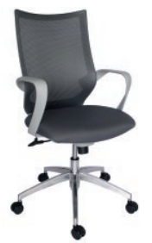 | base: estrella de 5 puntas en aluminio fundido y pulido, rodajas tipo dual. elevación: por medio de pistón neumático que permite ajustar la altura del asiento. mecanismo: plato de acero reforzado con sistema de reclinación y palanca de bloqueo, perilla de regulación de tensión para el sistema de reclinación. brazos: de polipropileno semi-rígido. respaldo: bajo en malla de diseño ergonómico. asiento: hule espuma laminado flexible con densidad de 60 kgs/m3 y alta resilencia. tapiz: respaldo en malla de color gris y asiento tapizado al color de su elección de toda nuestra colección de tapices. peso máximo de resistencia: 120 kgs | Alto: 1065 mm Ancho: 660 mm Prof: 500 mm |  | $2,794 | $5,030
27 | 1 | OHV-188GRIS | 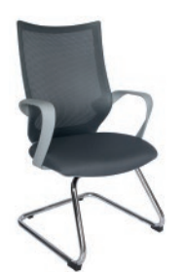 2 PZ POR CAJA | base: trineo de acero tubular redondo de 1" de diámetro, calibre 14; con terminado en cromo. brazos: de polipropileno semi-rígido. respaldo: bajo en malla de diseño ergonómico. asiento: hule espuma laminado flexible con densidad de 60 kgs/m3 y alta resilencia. tapiz: respaldo en malla de color gris y asiento tapizado al color de su elección de toda nuestra colección de tapices. peso máximo de resistencia: 120 kgs. | Alto: 1000 mm Ancho: 660 mm Prof: 500 mm |  | $3,664 | $6,595
28 | 1 | OHE-112GRIS | 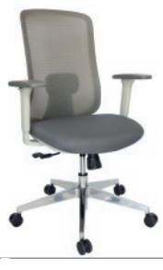 | base: estrella de 5 puntas en fundición de aluminio, terminado en aluminio pulido y con rodajas tipo dual. elevación: por medio de pistón neumático que permite ajustar la altura del asiento. mecanismo: plato de acero reforzado tipo synchro, con sistema de reclinación y palanca de bloqueo, perilla de regulación de tensión para el sistema de reclinación. brazos: tipo 3D giratorios y ajustables de altura en polipropileno semi-rígido con pad de poliuretano. respaldo: en malla de diseño ergonómico. asiento: hule espuma de poliuretano inyectado con densidad de 60 kgs/m³ con retardante a la flama y alta resilencia. tapiz: respaldo de malla de color gris y asiento tapizado al color de su elección de toda nuestra colección de tapices. peso máximo de resistencia: 160 kgs. | Alto: 1075 mm Ancho: 660 mm Prof: 490 mm |  | $3,639 | $6,551
29 | 1 | OHE-112NEGRO | 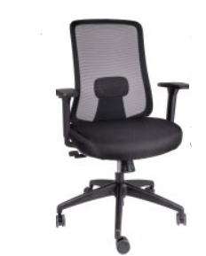 | base: estrella de 5 puntas en poliamida, rodajas tipo dual. elevación: por medio de pistón neumático que permite ajustar la altura del asiento. mecanismo: plato de acero reforzado tipo synchro, con sistema de reclinación y palanca de bloqueo, perilla de regulación de tensión para el sistema de reclinación. brazos: tipo 3D giratorios y ajustables de altura en polipropileno semi-rígido con pad de poliuretano. respaldo: en malla de diseño ergonómico. asiento: hule espuma de poliuretano inyectado con densidad de 60 kgs/m³ con retardante a la flama y alta resilencia. tapiz: respaldo de malla de color negro y asiento en tela 100% POLIESTER COLOR NEGRO, FUNDA TAPIZADA Y PESPUNTADA, CON RETARDANTE DE FLAMA. peso máximo de resistencia: 160 kgs | Alto: 1075 mm Ancho: 660 mm Prof: 490 mm |  | $2,794 | $5,030
30 | 1 | OHE-705GRIS | 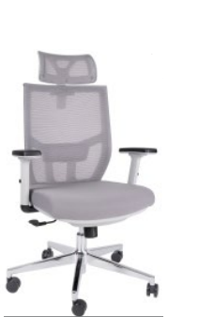 | base: estrella de 5 puntas en acero cromado, rodajas tipo dual. elevación: por medio de pistón neumático que permite ajustar la altura del asiento. mecanismo: plato de acero reforzado con sistema de reclinación y palanca de bloqueo, perilla de regulación de tensión para el sistema de reclinación. brazos: tipo 2D de polipropileno semi-rígido con pad de poliuretano; de 10 posiciones. respaldo: en malla de diseño ergonómico con soporte lumbar y cabecera. asiento: hule espuma laminado flexible con densidad de 40 kgs/m3 y alta resilencia. tapiz: respaldo de malla de color gris y asiento en tela color gris.peso máximo de resistencia: 150 kgs. | Alto: 1240 mm Ancho: 660 mm Prof: 490 mm |  | $2,534 | $4,562
31 | 1 | OHE-703GRIS | 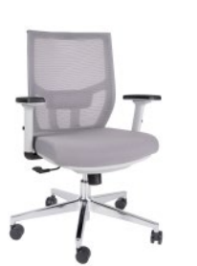 | base: estrella de 5 puntas en acero cromado, rodajas tipo dual. elevación: por medio de pistón neumático que permite ajustar la altura del asiento. mecanismo: plato de acero reforzado con sistema de reclinación y palanca de bloqueo, perilla de regulación de tensión para el sistema de reclinación. brazos: tipo 2D de polipropileno semi-rígido con pad de poliuretano; de 10 posiciones. respaldo: en malla de diseño ergonómico con soporte lumbar. asiento: hule espuma laminado flexible con densidad de 40 kgs/m3 y alta resilencia. tapiz: respaldo de malla de color gris y asiento en tela color gris. peso máximo de resistencia: 150 kgs. | Alto: 1020 mm Ancho: 660 mm Prof: 490 mm |  | $2,404 | $4,328
32 | 1 | OHE-705NEGRO | 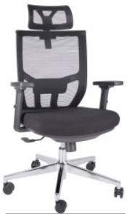 | base: estrella de 5 puntas en acero cromado, rodajas tipo dual. elevación: por medio de pistón neumático que permite ajustar la altura del asiento. mecanismo: plato de acero reforzado con sistema de reclinación y palanca de bloqueo, perilla de regulación de tensión para el sistema de reclinación. brazos: tipo 2D de polipropileno semi-rígido con pad de poliuretano; de 10 posiciones.respaldo: en malla de diseño ergonómico con cabecera. asiento: hule espuma laminado flexible con densidad de 40 kgs/m3 y alta resilencia. tapiz: respaldo de malla de color negro y asiento en tela color negro. peso máximo de resistencia: 150 kgs. | Alto: 1040 mm Ancho: 660 mm Prof: 490 mm |  | $2,339 | $4,211
33 | 1 | OHE-703NEGRO | 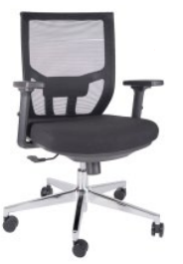 | base: estrella de 5 puntas en acero cromado, rodajas tipo dual. elevación: por medio de pistón neumático que permite ajustar la altura del asiento. mecanismo: plato de acero reforzado con sistema de reclinación y palanca de bloqueo, perilla de regulación de tensión para el sistema de reclinación. brazos: tipo 2D de polipropileno semi-rígido con pad de poliuretano; de 10 posiciones. respaldo: en malla de diseño ergonómico con cabecera. asiento: hule espuma laminado flexible con densidad de 40 kgs/m3 y alta resilencia. tapiz: respaldo de malla de color negro y asiento en tela color negro. peso máximo de resistencia: 150 kgs. | Alto: 1020 mm Ancho: 660 mm Prof: 490 mm |  | $2,404 | $4,328
34 | 1 | OHE-95BLANCO | 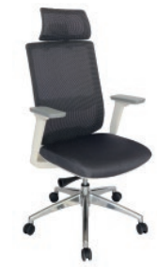 | base: estrella de 5 puntas en fundición de aluminio, terminado en aluminio pulido y con rodajas tipo dual.elevación: por medio de pistón neumático que permite ajustar la altura del asiento. mecanismo: de acero reforzado tipo articulado synchro con anti-shock, palanca para accionar pistón neumático y palanca de bloqueo del ángulo del respaldo, asiento slider con botón para el accionamiento.brazos: tipo 4D giratorios y ajustables de altura en polipropileno semi-rígido con pad de poliuretano.respaldo: en malla de diseño ergonómico con cabecera. asiento: hule espuma de poliuretano inyectado flexible con densidad de 60 kgs/m³ con retardante a la flama y alta resilencia.tapiz: respaldo de malla de color gris y asiento tapizado al color de su elección de toda nuestra colección de tapices. peso máximo de resistencia: 120 kgs. | Alto: 1030 mm Ancho: 660 mm Prof: 490 mm |  | $4,549 | $8,189
35 | 1 | OHE-95NEGR0 | 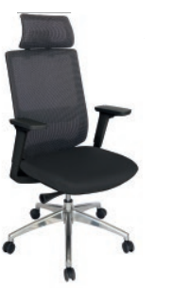 | base: estrella de 5 puntas en fundición de aluminio, terminado en aluminio pulido y con rodajas tipo dual.elevación: por medio de pistón neumático que permite ajustar la altura del asiento. mecanismo: de acero reforzado tipo articulado synchro con anti-shock, palanca para accionar pistón neumático y palanca de bloqueo del ángulo del respaldo, asiento slider con botón para el accionamiento. brazos: tipo 4D giratorios y ajustables de altura en polipropileno semi-rígido con pad de poliuretano.respaldo: en malla de diseño ergonómico con cabecera. asiento: hule espuma de poliuretano inyectado flexible con densidad de 60 kgs/m³ con retardante a la flama y alta resilencia.tapiz: respaldo de malla de color negro y asiento tapizado en tela de color negro. peso máximo de resistencia: 120 kgs. | Alto: 1030 mm Ancho: 660 mm Prof: 490 mm |  | $3,899 | $7,019
36 | 1 | OHE-135PLUS | 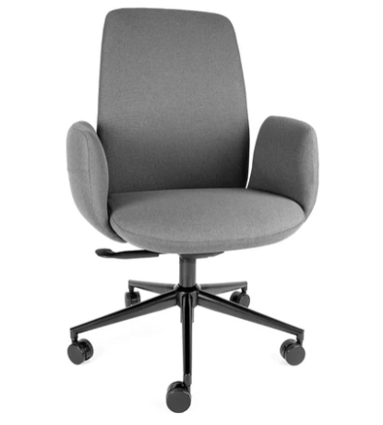 | base: estrella de 5 puntas en poliamida, rodajas tipo dual. elevación: por medio de pistón neumático que permite ajustar la altura del asiento. mecanismo: en acero tipo articulado synchro con anti-schock y bloqueo del pistón neumático. brazos: de polipropileno semirígido ajustables en 7 posiciones. respaldo: en malla de diseño ergonómico con soporte lumbar ajustable. asiento: tapa protectora en polipropileno hule espuma laminada flexible con densidad de 55 kg/m³ y retardante a la flama. tapiz: respaldo de malla de color negro y asiento en tela 100% POLIÉSTER COLOR NEGRO, FUNDA TAPIZADA Y PESPUNTADA. peso máximo de resistencia: 150 kgs. aproximadamente. | Alto: 1220 mm Ancho: 660 mm Prof: 490 mm |  | $4,419 | $7,955
37 | 1 | OHE-2005 | 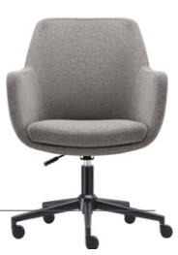 | base: estrella de 5 puntas en aluminio fundido color negro mate, rodajas tipo dual. elevación: por medio de pistón neumático que permite ajustar la altura del asiento. mecanismo: en aluminio fundido color negro mate con palanca de accionamiento y bloqueo del pistón neumático. asiento, respaldo y brazos: en madera de triplay con hule espuma laminada flexible con densidad de 60 kgs/m³, retardante a la flama y alta resilencia. tapiz: en poliester jaspeado color gris y costura con diseño. peso máximo de resistencia: 120 kgs. | Alto: 990 mm Ancho: 610 mm Prof: 520 mm |  | $2,599 | $4,679
38 | 1 | OHV-2005 | 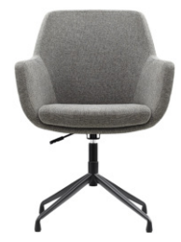 | base: estrella de 5 puntas en aluminio fundido color negro mate, rodajas tipo dual. elevación: por medio de pistón neumático que permite ajustar la altura del asiento. mecanismo: en aluminio fundido color negro mate con palanca de accionamiento y bloqueo del pistón neumático. asiento, respaldo y brazos: en madera de triplay con hule espuma laminada flexible con densidad de 60 kgs/m³, retardante a la flama y alta resilencia. tapiz: en poliester jaspeado color gris y costura con diseño. peso máximo de resistencia: 120 kgs. | Alto: 990 mm Ancho: 610 mm Prof: 520 mm |  | $2,768 | $4,983
39 | 1 | OHE-99NEGRO | 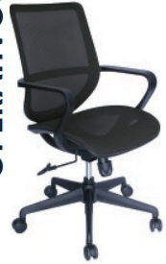 | base: estrella de 5 puntas en poliamida, rodajas tipo dual.elevación: por medio de pistón neumático que permite ajustar la altura del asiento. mecanismo: plato de acero reforzado con sistema de reclinación y palanca de bloqueo, perilla de regulación de tensión para el sistema de reclinación. brazos: de polipropileno semi-rígido. respaldo: en malla de diseño ergonómico. asiento: en malla de diseño ergonómico. tapiz: respaldo y asiento de malla de color negro. peso máximo de resistencia: 100 kgs. | Alto: 980 mm Ancho: 660 mm Prof: 470 mm |  | $2,274 | $4,094
40 | 1 | OHE-99GRIS | 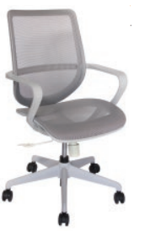 | base: estrella de 5 puntas en poliamida, rodajas tipo dual. elevación: por medio de pistón neumático que permite ajustar la altura del asiento. mecanismo: plato de acero reforzado con sistema de reclinación y palanca de bloqueo, perilla de regulación de tensión para el sistema de reclinación. brazos: de polipropileno semi-rígido.respaldo: en malla de diseño ergonómico. asiento: en malla de diseño ergonómico. tapiz: respaldo y asiento de malla de color gris. peso máximo de resistencia: 100 kgs. | Alto: 980 mm Ancho: 660 mm Prof: 470 mm |  | $2,599 | $4,679
41 | 1 | OHE-111GRIS | 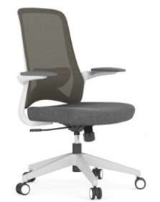 | base: estrella de 5 puntas en poliamida, rodajas tipo dual. elevación: por medio de pistón neumático que permite ajustar la altura del asiento.mecanismo: plato de acero reforzado tipo reclinable, con sistema de reclinación y palanca de bloqueo, perilla de regulación de tensión para el sistema de reclinación. brazos: abatibles de polipropileno. respaldo: en malla de diseño ergonómico. asiento: hule espuma laminado flexible con densidad de 30 kgs/m³ y alta resilencia. tapiz: respaldo de malla de color gris y asiento tapizado al color de su elección de toda nuestra colección de tapices.peso máximo de resistencia: 130 kgs. | Alto: 1025 mm Ancho: 460 mm Prof: 560 mm |  | $2,599 | $4,679
42 | 1 | OHV-111GRIS | 2 PZ POR CAJA | estructura: tipo trineo de acero tubular de 1" de diámetro, calibre 14; con acabado en pintura epóxica (electrostática) color gris.brazos: abatibles de polipropileno.respaldo: en malla de diseño ergonómico. asiento: hule espuma laminado flexible con densidad de 30 kgs/m³ y alta resilencia. tapiz: respaldo de malla de color gris y asiento tapizado al color de su elección de toda nuestra colección de tapices. peso máximo de resistencia: 90 kgs. | Alto: 1025 mm Ancho: 460 mm Prof: 560 mm |  | $2,469 | $4,445
43 | 1 | OHE-111NEGRO |  | base: estrella de 5 puntas en poliamida, rodajas tipo dual. elevación: por medio de pistón neumático que permite ajustar la altura del asiento. mecanismo: plato de acero reforzado tipo reclinable, con sistema de reclinación y palanca de bloqueo, perilla de regulación de tensión para el sistema de reclinación. brazos: abatibles de polipropileno. respaldo: en malla de diseño ergonómico. asiento: hule espuma laminado flexible con densidad de 30 kgs/m³ y alta resilencia. tapiz: respaldo de malla de color negro y asiento en tela de color negro. peso máximo de resistencia: 130 kgs. | Alto: 1070 mm Ancho: 660 mm Prof: 470 mm |  | $2,209 | $3,977
44 | 1 | OHV-111NEGRO | 2 PZ POR CAJA | estructura: tipo trineo de acero tubular de 1" de diámetro, calibre 14; con acabado en pintura epóxica (electrostática) color gris. brazos: abatibles de polipropileno. respaldo: en malla de diseño ergonómico. asiento: hule espuma laminado flexible con densidad de 30 kgs/m³ y alta resilencia. tapiz: respaldo de malla de color negro y asiento en tela de color negro. peso máximo de resistencia: 130 kgs. | Alto: 1070 mm Ancho: 660 mm Prof: 470 mm |  | $2,079 | $3,743
45 | 1 | OHE-65NEGRO |  | base: estrella de 5 puntas en poliamida y con rodajas tipo dual. elevación: por medio de pistón neumático que permite ajustar la altura del asiento.mecanismo: plato de acero reforzado con sistema de reclinación y palanca de bloqueo, perilla de regulación de tensión para el sistema de reclinación. brazos: de polipropileno semi-rígido con pad de poliuretano; de 7 posiciones. respaldo: en malla de diseño ergonómico con cabecera acojinada y tapizada. asiento: hule espuma laminado flexible con densidad de 35 kgs/m3 y alta resilencia. tapiz: respaldo de malla de color negro y asiento en tela color negro. peso máximo de resistencia: 120 kgs. | Alto: 1210 mm Ancho: 660 mm Prof: 480 mm |  | $2,144 | $3,860
46 | 1 | OHE-63NEGRO |  | base: estrella de 5 puntas en poliamida y con rodajas tipo dual. elevación: por medio de pistón neumático que permite ajustar la altura del asiento. mecanismo: plato de acero reforzado con sistema de reclinación y palanca de bloqueo, perilla de regulación de tensión para el sistema de reclinación. brazos: de polipropileno semi-rígido con pad de poliuretano; de 7 posiciones. respaldo: en malla de diseño ergonómico. asiento: hule espuma laminado flexible con densidad de 35 kgs/m3 y alta resilencia. tapiz: respaldo de malla de color negro y asiento en tela color negro. peso máximo de resistencia: 120 kgs. |  |  | $1,884 | $3,392
47 | 1 | OHV-68NEGRO |  | base: trineo de acero tubular de 1" de diámetro, calibre 16; soporte del asiento en lámina de acero (plato) con acabado de pintura epóxica (electrostática) color negro.brazos: de polipropileno semi-rígido.respaldo: en malla de diseño ergonómico. asiento: hule espuma laminado flexible con densidad de 35 kgs/m3 y alta resilencia. tapiz: respaldo de malla de color negro y asiento en tela color negro. peso máximo de resistencia: 120 kgs |  |  | $1,494 | $2,690
48 | 1 | OHE-84GRIS |  | base: estrella de 5 puntas en poliamida, rodajas tipo dual. elevación: por medio de pistón neumático que permite ajustar la altura del asiento. mecanismo: plato de acero reforzado tipo reclinable, con sistema de reclinación y palanca de bloqueo, perilla de regulación de tensión para el sistema de reclinación. brazos: de polipropileno semi-rígido. respaldo: en malla de diseño ergonómico. asiento: hule espuma laminado flexible con densidad de 40 kgs/m³ y alta resilencia. respaldo: respaldo de malla de color gris y asiento tapizado al color de su elección de toda nuestra colección de tapices. peso máximo de resistencia: 100 kgs. | Alto: 980 mm Ancho: 610 mm Prof: 490 mm |  | $2,404 | $4,328
49 | 1 | OHE-84NEGRO |  | base: estrella de 5 puntas en poliamida, rodajas tipo dual. elevación: por medio de pistón neumático que permite ajustar la altura del asiento. mecanismo: plato de acero reforzado tipo reclinable, con sistema de reclinación y palanca de bloqueo, perilla de regulación de tensión para el sistema de reclinación. brazos: de polipropileno semi-rígido. respaldo: en malla de diseño ergonómico. asiento: hule espuma laminado flexible con densidad de 40 kgs/m³ y alta resilencia. respaldo: respaldo de malla de color negro y asiento tapizado en tela de color negro. peso máximo de resistencia: 100 kgs. | Alto: 980 mm Ancho: 610 mm Prof: 490 mm |  | $1,949 | $3,509
50 | 1 | OHE-98GRIS |  | base: estrella de 5 puntas en poliamida, rodajas tipo dual. elevación: por medio de pistón neumático que permite ajustar la altura del asiento. mecanismo: plato de acero reforzado tipo reclinable, con sistema de reclinación y palanca de bloqueo, perilla de regulación de tensión para el sistema de reclinación. brazos: de polipropileno semi-rígido. respaldo: en malla de diseño ergonómico. asiento: hule espuma de poliuretano inyectado con densidad de 60 kgs/m³ con retardante a la flama y alta resilencia. tapiz: respaldo de malla de color gris y asiento tapizado al color de su elección de toda nuestra colección de tapices. peso máximo de resistencia: 100 kgs. | Alto: 1050 mm Ancho: 660 mm Prof: 570 mm |  | $2,794 | $5,030
51 | 1 | OHE-98NEGRO |  | base: estrella de 5 puntas en poliamida, rodajas tipo dual. elevación: por medio de pistón neumático que permite ajustar la altura del asiento. mecanismo: plato de acero reforzado tipo reclinable, con sistema de reclinación y palanca de bloqueo, perilla de regulación de tensión para el sistema de reclinación.brazos: de polipropileno semi-rígido. respaldo: en malla de diseño ergonómico. asiento: hule espuma de poliuretano inyectado con densidad de 60 kgs/m³ con retardante a la flama y alta resilencia. tapiz: respaldo de malla de color negro y asiento tapizado en tela de color negro. peso máximo de resistencia: 120 kgs. | Alto: 1050 mm Ancho: 660 mm Prof: 570 mm |  | $2,469 | $4,445
52 | 1 | OHE-175 | 2 PZ POR CAJA | base: estrella de 5 puntas en poliamida, rodajas tipo dual. elevación: por medio de pistón neumático que permite ajustar la altura del asiento. mecanismo: plato de acero reforzado con sistema de reclinación y palanca de bloqueo, perilla de regulación de tensión para el sistema de reclinación. brazos: de polipropileno semi-rígido con pad de poliuretano, ajustables de 5 posiciones. respaldo: en malla de diseño ergonómico con soporte lumbar ajustable y cabecera ajustable. asiento: hule espuma laminado flexible con densidad de 40 kgs/m3 con retardante a la flama y alta resilencia. tapiz: respaldo de malla de color negro y asiento en tela 100% POLIESTER COLOR NEGRO, FUNDA TAPIZADA Y PESPUNTADA. peso máximo de resistencia: 120 kgs. | Alto: 1220 mm Ancho: 660 mm Prof: 500 mm |  | $1,559 | $2,807
53 | 1 | OHE-173 | 2 PZ POR CAJA | base: estrella de 5 puntas en poliamida, rodajas tipo dual. elevación: por medio de pistón neumático que permite ajustar la altura del asiento. mecanismo: plato de acero reforzado con sistema de reclinación y palanca de bloqueo, perilla de regulación de tensión para el sistema de reclinación. brazos: de polipropileno semi-rígido con pad de poliuretano, ajustables de 5 posiciones. respaldo: en malla de diseño ergonómico con soporte lumbar ajustable. asiento: hule espuma laminado flexible con densidad de 40 kgs/m3 con retardante a la flama y alta resilencia. tapiz: respaldo de malla de color negro y asiento en tela 100% POLIESTER COLOR NEGRO, FUNDA TAPIZADA Y PESPUNTADA. peso máximo de resistencia: 120 kgs. | Alto: 1220 mm Ancho: 660 mm Prof: 500 mm |  | $1,429 | $2,573
54 | 1 | OHE-55NEGRO | 2 PZ POR CAJA | base: estrella de 5 puntas en poliamida, rodajas tipo dual. elevación: por medio de pistón neumático que permite ajustar la altura del asiento. mecanismo: plato de acero reforzado con sistema de reclinación y palanca de bloqueo, perilla de regulación de tensión para el sistema de reclinación. brazos: de poliuretano semi-rígido. respaldo: en malla de diseño ergonómico. asiento: hule espuma laminado flexible con densidad de 35 kgs/m3 y alta resilencia. tapiz: respaldo de malla de color negro y asiento en tela de color negro. peso máximo de resistencia: 120 kgs. aproximadamente. | Alto: 1000 mm Ancho: 610 mm Prof: 500 mm |  | $1,559 | $2,807
55 | 1 | OHE-110NEGRO |  | base: estrella de 5 puntas en poliamida, rodajas tipo dual. elevación: por medio de pistón neumático que permite ajustar la altura del asiento. mecanismo: plato de acero reforzado con sistema de reclinación y palanca de bloqueo, perilla de regulación de tensión para el sistema de reclinación. brazos: ajustables de polipropileno semi-rígido con pad de poliuretano y con 7 posiciones. respaldo: en malla de diseño ergonómico. asiento: hule espuma de poliuretano inyectado flexible con densidad de 60 kgs/m3 con retardante a la flama y alta resistencia. tapiz: respaldo de malla de color negro y asiento en tela color negro. peso máximo de resistencia: 120 kgs. | Alto: 1050 mm Ancho: 600 mm Prof: 475 mm |  | $2,599 | $4,679
56 | 1 | OHE-100BLANCO |  | base: estrella de 5 puntas en poliamida, rodajas tipo dual. elevación: por medio de pistón neumático que permite ajustar la altura del asiento. mecanismo: plato de acero reforzado tipo synchro reclinable con sistema de reclinación y palanca de bloqueo.brazos: de polipropileno semi-rígido. respaldo: bastidor en polipropileno de alta resistencia y duración. asiento: hule espuma laminado flexible con densidad de 30 kgs/m³ y alta resilencia. tapiz: respaldo en malla en color gris y asiento tapizado al color de su elección de toda nuestra colección de tapices. peso máximo de resistencia: 90 kgs. | Alto: 980 mm Ancho: 610 mm Prof: 410 mm |  | $2,859 | $5,147
57 | 1 | OHE-100NEGRO |  | base: estrella de 5 puntas en poliamida, rodajas tipo dual. elevación: por medio de pistón neumático que permite ajustar la altura del asiento. mecanismo: plato de acero reforzado tipo synchro reclinable con sistema de reclinación y palanca de bloqueo. brazos: de polipropileno semi-rígido. respaldo: bastidor en polipropileno de alta resistencia y duración. asiento: hule espuma laminado flexible con densidad de 30 kgs/m³ y alta resilencia.tapiz: respaldo de malla de color negro y asiento en tela 100% POLIESTER COLOR NEGRO, FUNDA TAPIZADA Y PESPUNTADA, CON RETARDANTE DE FLAMA. peso máximo de resistencia: 90 kgs. | Alto: 980 mm Ancho: 610 mm Prof: 410 mm |  | $2,599 | $4,679
58 | 1 | OHE-2003 |  | base: estrella de 5 puntas en poliamida, rodajas tipo dual. elevación: por medio de pistón neumático que permite ajustar la altura del asiento. mecanismo: italiano Donati última generación de dos palancas, una con regulación de tensión y bloqueo de ajuste de altura y la otra para ajustar el sistema de reclinación en 3 posiciones tipo de rodilla articulado (knee-tilt) synchro (contacto permanente). brazos: de polipropileno semi-rígido con pad de poliuretano, ajustables de 5 posiciones. respaldo: en polipropileno reticulado con ventilación y soporte lumbar. asiento: hule espuma de poliuretano inyectado con densidad de 55 kgs/m³ con retardante a la flama y alta resilencia. tapiz: asiento en tela 100% POLIESTER COLOR NEGRO, FUNDA TAPIZADA Y PESPUNTADA. peso máximo de resistencia: 140 kgs | Alto: 1004 mm Ancho: 660 mm Prof: 500 mm |  | $3,769 | $6,785
59 | 1 | OHE-94PLUS NEGRO | 3 PZ POR CAJA | base: estrella de 5 puntas en poliamida, rodajas tipo dual.elevación: por medio de pistón neumático que permite ajustar la altura del asiento.mecanismo: plato de acero reforzado con sistema de reclinación y palanca de bloqueo, perilla de regulación de tensión para el sistema de reclinación. brazos: de polipropileno semi-rígido.respaldo: en malla de diseño ergonómico. asiento: hule espuma de poliuretano inyectado flexible con densidad de 50 kgs/m3 con retardante a la flama y alta resilencia. tapiz: respaldo de malla de color negro y asiento en tela 100% POLIESTER COLOR NEGRO, FUNDA TAPIZADA Y PESPUNTADA, CON RETARDANTE DE FLAMA. peso máximo de resistencia: 120 kgs | Alto: 1006 mm Ancho: 600 mm Prof: 470 mm |  | $1,104 | $1,987
...

OFFICHAIRS
Aspectos Relevantes de Offichairs
1) Es un proveedor de alto flujo, su fortaleza son las sillas con malla de diferentes colores
2) No maneja compra minima
3) Por favor confirmar existencias y tiempos de entrega al momento de realizar un cierre.

PARTIDA | CANTIDAD | MODELO | IMAGEN | DESCRIPCION | MEDIDAS | COLOR | COSTO UNIT. CEDIS | PRECIO VD UNIT. | SKU LI
1 | 1 | BM 40 |  | EJECUTIVO RESPALDO ALTO CON CABECERA MEC EJECUTIVO RECLINABLE,CON PALANCA DE BLOQUEO, BRAZOS DE DOBLE BARRA DE ACERO CON PAD DE POLIURETANO Y BASE CROMADA | Alto: 120 cm Ancho: 63 cm Fondo: 69 cm | A INDICAR SEGÚN MUESTRARIO TELA GREEN LEATHER | 3,492.00 | 6,285.60
2 | 1 | BM 41 |  | EJECUTIVO RESPALDO MEDIO, MEC EJECUTIVO RECLINABLE CON PALANCA DE BLOQUEO, BRAZOS DE DOBLE BARRA DE ACERO CON PAD DE POLIURETANO Y BASE CROMADA | Alto: cm Ancho: cm Largo: cm | A INDICAR SEGÚN MUESTRARIO TELA GREEN LEATHER | 3,294.00 | 5,929.20
3 | 1 | BM 43 |  | SILLON PARA VISITANTE , BRAZOS DE DOBLE BARRA DE ACERO CON PAD DE POLIURETANO , BASE DE TRINEO REDONDO TERMINADO EN CROMO. | Alto: cm Ancho: cm Largo: cm | A INDICAR SEGÚN MUESTRARIO TELA GREEN LEATHER | 3,312.00 | 5,961.60
4 | 1 | BM 90 |  | EJECUTIVO RESPALDO ALTO CON CABECERA MEC EJECUTIVO RECLINABLE,CON PALANCA DE BLOQUEO, BRAZOS DE DOBLE BARRA DE ACERO CON PAD DE POLIURETANO Y BASE CROMADA | Alto: 120 cm Ancho: 63 cm Fondo: 69 cm | A INDICAR SEGÚN MUESTRARIO TELA GREEN LEATHER | 3,492.00 | 6,285.60
5 | 1 | BM 91 |  | EJECUTIVO RESPALDO MEDIO, MEC EJECUTIVO RECLINABLE,CON PALANCA DE BLOQUEO, BRAZOS DE DOBLE BARRA DE ACERO CON PAD DE POLIURETANO, BASE CROMADA | Alto: cm Ancho: cm Largo: cm | A INDICAR SEGÚN MUESTRARIO TELA GREEN LEATHER | 3,294.00 | 5,929.20
6 | 1 | BM 93 |  | SILLON PARA VISITANTE , BRAZOS DE DOBLE BARA DE ACERO CON PAD DE POLIURETANO , BASE DE TRINEO REDONDO TERMINADO EN CROMO | Alto: cm Ancho: cm Largo: cm | A INDICAR SEGÚN MUESTRARIO TELA GREEN LEATHER | 3,492.00 | 6,285.60
7 | 1 | BM 190 |  | EJECUTIVO RESPALDO ALTO CON CABECERA ,BRAZO EN SOLERA DE ACERO TERMINADA EN CROMO CON PAD TAPIZADO, MEC. RODILLA CON 5 POSICIONES DE BLOQUEO.BASE CROMADA | Alto: 120 cm Ancho: 63 cm Fondo: 69 cm | A INDICAR SEGÚN MUESTRARIO TELA GREEN LEATHER | 3,960.00 | 7,128.00
...

ALBAR
Aspectos Relevantes de Albar:
1) Albar es nuestro proveedor de sillas mas economico actualmente, sin embargo maneja una calidad estandard, NO se recomienda ofertas para clientes exigentes de calidad alta. 2) Respetar las cantidades del empaque de las sillas, si se vende de 2 o 3 piezas, asi se deben ofertar. Albar ya no maneja el reempaque. 3) Por favor confirmar existencias y tiempos de entrega al momento de realizar un cierre.

 |  |  |  | ATENCIÓN A:

PARTIDA | CANTIDAD | MODELO | IMAGEN | DESCRIPCION | MEDIDAS | COLOR | COSTO UNIT. CEDIS | PRECIO VD UNIT. | SKU LI
1 | 1 | GA-005A |  | Marco en respaldo, tubular de acero planchado de 1” cal. 18, doblado en forma ergonómica, travesaños para fijar herraje en tubo planchado de 1” cal. 18 pintado, manerala en la parte posterior para mover el sillón en tubular 1” cal. 18, en color negro, respaldo en tapiz tensada con acojinamiento de vinil en color chocolate, gris o café, asiento tapizado en vinil color chocolate, gris o café y con triplay en el interior de 1.2 mm de grosor, hule espuma con densidad 50g/m3, brazos en tubular de acero elíptico de 1¼” cal. 18, negros, con funda en vinil color chocolate, gris o café, pistón ejecutivo en negro, base metálica en color negro matte de 26”, mecanismo ejecutivo, sistema reclinable, mecanismo de bloqueo y ajuste neumático de altura. | Altura piso/respaldo: 104/114 Altura piso/respaldo: 47/57 Ancho total: 55½ Fondo total: 66½ Asiento: 47×45 Respaldo: 59×45 |  | $2,054.00 | 3,697.20
2 | 1 | GA-005 |  | Marco en respaldo, tubular de acero planchado de 1” cal. 18, doblado en forma ergonómica, travesaños para fijar herraje en tubo planchado de 1” cal. 18 pintado, manerala en la parte posterior para mover el sillón en tubular 1” cal. 18, en color negro, respaldo en tapiz tensada con acojinamiento de vinil en color chocolate, gris o café, asiento tapizado en vinil color chocolate, gris o café y con triplay en el interior de 1.2 mm de grosor, hule espuma con densidad 50g/m3, brazos en tubular de acero elíptico de 1¼” cal. 18, negros, con funda en vinil color chocolate, gris o café, pistón ejecutivo en negro, base metálica en color negro matte de 26”, mecanismo ejecutivo, sistema reclinable, mecanismo de bloqueo y ajuste neumático de altura. | Altura piso/respaldo: 93/103 Altura piso/respaldo: 47/57 Ancho total: 55 Fondo total: 62 Asiento: 47×45 Respaldo: 50×45 |  | $1,970.00 | 3,546.00
3 | 1 | LK-20 |  | Respaldo tapizado en malla en color negro, gris, naranja o azul y marco en polipropileno color negro, naranja, gris o azul, asiento tapizado en tela color negro, gris, naranja o azul y acojinamineto de poliuretano inyectado de 6 cms. de espesor, mecanismo ejecutivo con sistema de ajuste reclinable y piston ejecutivo negro con 50,000 ciclos de uso continuo, base en cromo de 24” de 5 puntas y rodajas tipo yoyo de nylon, brazos fijos en polipropileno en color negro, gris, naranja o azul. Conectados al respaldo. | Altura piso/respaldo: 96/106 Altura piso/asiento: 41/51½ Ancho total: 58½ Fondo total: 58 |  | $1,485.00 | 2,673.00
4 | 1 | CH-005 |  | Respaldo con estructura en polipropileno en color negro, tapizado en malla color negro o gris, asiento de triplay, hule espuma de 9 cms. de espesor con densidad 30g/m3., tapa plastica en color negro, tapizado en tela color negro o gris, cabecera con ajuste de altura de 5 cms. extendible y hule espuma con densidad de 24g/cm3 tapizada en tela microespacial color negro o gris, mecanismo syncro, sistema de ajuste reclinable, con 3 posiciones y sistema antishock, piston ejecutivo, con 50,000 ciclos de uso continuo, base metalica en color negro de 26” de 5 puntas, brazos ergonomico en polipropileno y con ajuste de altura | Altura piso/respaldo: 115/123 Altura piso/asiento: 49/57 Ancho total: 66 Fondo total: 66 Asiento: 52×52 Respaldo: 50×52½ |  | $2,844.00 | 5,119.20
5 | 1 | LK-07B |  | Respaldo con estructura en polipropileno en color blanco, tapizado en malla color negro o gris, asiento con hule espuma de 5 cms. de espesor en densidad 30g/m3., tapizado en tela color negro, oxford o rojo, mecanismo ejecutivo, sistema de ajuste de altura, piston ejecutivo, base en nylon en color blanco de 24” de 5 puntas, con rodajas en nylon tipo yoyo, con resistencia de 80 kgs., c/una (400 kgs. en total), brazos ergonomico en polipropileno fijos en color blanco | Altura piso/respaldo: 90/100 Altura piso/asiento: 45/55 Ancho total: 63 Fondo total: 62 Asiento: 47×48 Respaldo: 46×48 |  | $1,427.00 | 2,568.60
...

LAUCO
Aspectos Relevantes de Lauco:
1) Oferta variedad de sofas
2) Maneja un tiempo de entrega de 25 a 30 dias
3) El costo corresponde al tapiz de grado 1 , si se requiere otro tapiz favor de solicitarlo
4) Por favor confirmar existencias y tiempos de entrega al momento de realizar un cierre.

PARTIDA | CANTIDAD | MODELO | IMAGEN | DESCRIPCION | MEDIDAS | COSTO UNIT. CEDIS | PRECIO VD UNIT. | SKU LI
1 | 1 | A4 1P |  | SOFA 1 PLAZA BRAZOS Y RESPALDO BAJO BASE NEGRO MATE O GRIS OXFORD •Estructura interna madera de pino de primera 22 mm sin nudos en puntos críticos, armada con pegamento blanco y grapa de acero 38 mm y ensamble con tornillo pavonado 8 x 2” •Acojinamiento en asiento, poliuretano flexible densidad 24/35, respaldo densidad 20/35, brazos y costados densidad 17/45, además delcrón laminado cal.150 para mayor confort. •Soporte asiento triplay de pino 19 mm ó MDF 18 mm con refuerzos. •Patas acero tubular ovalado 20 x 40 mm cal. 16 acabado pintura horneada | Alto: 73 cm Ancho: 76 cm Prof: 80 cm | 5,940.00 | 12,295.00 |  | #ERROR!
2 | 1 | A4 2P |  | SOFA 2 PLAZAS BRAZOS Y RESPALDO BAJO BASE NEGRO MATE O GRIS OXFORD •Estructura interna madera de pino de primera 22 mm sin nudos en puntos críticos, armada con pegamento blanco y grapa de acero 38 mm y ensamble con tornillo pavonado 8 x 2” •Acojinamiento en asiento, poliuretano flexible densidad 24/35, respaldo densidad 20/35, brazos y costados densidad 17/45, además delcrón laminado cal.150 para mayor confort. •Soporte asiento triplay de pino 19 mm ó MDF 18 mm con refuerzos. •Patas acero tubular ovalado 20 x 40 mm cal. 16 acabado pintura horneada | Alto: 73 cm Ancho: 146 cm Prof: 80 cm | 7,920.00 | 16,574.00
3 | 1 | A4 3P |  | SOFA 3 PLAZAS BRAZOS RESPALDO BAJO BASE NEGRO MATE O GRIS OXFORD •Estructura interna madera de pino de primera 22 mm sin nudos en puntos críticos, armada con pegamento blanco y grapa de acero 38 mm y ensamble con tornillo pavonado 8 x 2” •Acojinamiento en asiento, poliuretano flexible densidad 24/35, respaldo densidad 20/35, brazos y costados densidad 17/45, además delcrón laminado cal.150 para mayor confort. •Soporte asiento triplay de pino 19 mm ó MDF 18 mm con refuerzos. •Patas acero tubular ovalado 20 x 40 mm cal. 16 acabado pintura horneada | Alto: 73 cm Ancho: 186 cm Prof: 80 cm | 10,500.00 | 21,735.00
...

OFIK
Aspectos Relevantes de Ofik:
1)Cuenta con un alta variedad de metálicos. 2 )Cuentan con un stock y tiempo de entrega amigable.
3) Por favor confirmar existencias y tiempos de entrega al momento de realizar un cierre.

 |  |  |  | ATENCIÓN A:

PARTIDA | CANTIDAD | MODELO | IMAGEN | DESCRIPCION | MEDIDAS | COLOR | COSTO UNIT. CEDIS | PRECIO VD UNIT. | SKU LI
1 | 1 | 1080 |  | Gabinete Con Puertas Metalicas MC Blanco Desarmado. *Se envía totalmente desarmado *Estructura metálica calibre 22 con 4 estanterías ajustables. *Agarradera metálica en la puerta derecha *Peso soportado por cada entrepaño 30 kg distribuidos uniformemente . | Frente:90cm Alto:185cm Prof:40cm | BLANCO | $5,552.00 | 9,993.60
2 | 1 | 1081 |  | Gabinete Con Puertas Completas De Vidrio 1.80 MC Blanco Desarmado * Se envía totalmente desarmado *Armario de puerta abatible de acero con cristal. *Estructura metálica calibre 22 con 4 estanterías ajustables. *Cristal de 5 mm *Agarradera metálica *Peso soportado por cada entrepaño 30 kg distribuidos uniformemente | Frente:90cm Alto:185cm Prof:40cm | BLANCO | $5,760.00 | 10,368.00
3 | 1 | 1082 |  | Gabinete Combinado Con Puertas De Vidrio 1.80 MC Blanco Desarmado. *Se envía totalmente desarmado *Recubrimiento en pintura en polvo color blanco. *Peso soportado por cada entrepaño 30 kg distribuidos uniformemente 4 puertas con cerradura | Frente:90cm Alto:185cm Prof:40cm | BLANCO | $5,981.00 | 10,765.80
4 | 1 | 1083 |  | Locker metalico 12 Puertas MC Blanco Desarmado Lockers metálicos para opciones de almacenamiento para varios usuarios. Su estructura y calibre le dan una estructura durable a costo accesible. | Frente:90cm Alto:185cm Prof:40cm | BLANCO | $6,693.00 | 12,047.40
5 | 1 | 1084 |  | Locker metalico 24 Puertas MC Blanco Desarmado. Lockers metálicos para opciones de almacenamiento para varios usuarios. Su estructura y calibre le dan una estructura durable a costo accesible | Frente:90cm Alto:185cm Prof:40cm | BLANCO | $7,865.00 | 14,157.00
6 | 1 | 1104 |  | Gabinete Con Puertas Metalicas 1.80 MC Blanco Armado Los Gabinetes ofrecen una gran capacidad y resistencia. Hay diseños con entrepaños ajustables, ademas de diferentes alturas para que se pueda acondicionar el espacio a la medida. | Frente:90cm Alto:185cm Prof:40cm | BLANCO | $6,526 | 11,746.80
7 | 1 | 1105 |  | Gabinete Con Puertas Completas De Vidrio 1.80 MC Blanco Armado. Los Gabinetes ofrecen una gran capacidad y resistencia. Hay diseños con entrepaños ajustables, ademas de diferentes alturas para que se pueda acondicionar el espacio a la medida. | Frente:90cm Alto:185cm Prof:40cm | BLANCO | $7,051.00 | 12,691.80
...

